상품제안서
마이보틀 스트랩 트라이탄 | 상품코드: F19544

 |  |  |  |  |  |  | 02-412-0044 | www.easy1.co.kr
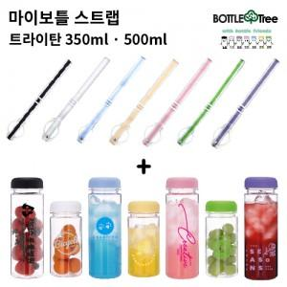

【상세/제작정보】 | ★용량(350ml or 500ml) 택1★ ★보틀1개+스트랩1개 세트상품★

【인쇄/포장옵션】 | 실크 / 포장지포장

【공급단가】 | 수량 | 200~ | 500~ | 1,000~ | 3,000~ | 5,000~
*VAT별도 | 단가 | 3,450원 | 3,330원 | 3,220원 | 3,100원 | 2,990원

【상품 URL】 | https://dev.easy1.co.kr:443/src/goods_detail.php?gdno=19544

